Sheet1
THIẾT KẾ HÌNH THANG LÁI
1. Điều kiện cho thiết kế

2. GÓC QUAY VÒNG CÁC BÁNH XE TRÊN Ô TÔ
Điều kiện để các bánh xe trên ô tô "khi quay vòng" lăn tròn không bị trượt, thì: tại mỗi thời điểm, tất cả mọi đường tâm các bánh xe - khi quay vòng - đều phải tập trung tại một tâm quay. Tâm quay đó gọi là tâm quay tức thời (Điểm O - hình 1)
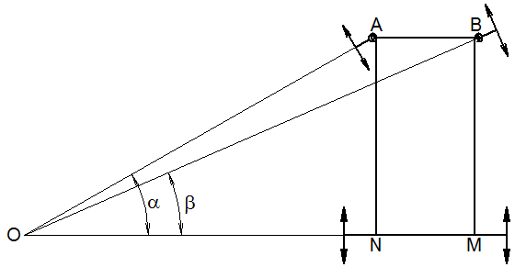

Hình 1. Ô tô quay vòng không bị trượt lê
Trong đó: AB = W - khoảng cách hai đường tâm trục quay đứng, (m); AD = BC = m - chiều dài đòn xiên hình thang lái ABMN, (m); CD = n - chiều dài đòn ngang hình thang lái ABMN (m); AN = BM = L - chiều dài cơ sở hay khoảng cách hai trục, (m);
α - góc tạo bởi tức thời giữa đường tâm trục phía sau với bán kính quay vòng của bánh xe dẫn hướng phía trước, bên trong; β - góc tương ứng với góc a của bánh xe dẫn hướng phía trước, bên ngoài. Biểu thức Dựa theo điều kiện, và hình 1 đã dựng, lập biểu thức: Cotb = OM/BM = (ON+NM)/AN = ON/AN +AB/BM Cotb = Cota + AB/BM Cotb = Cota + W/L Hay: b = ArcCot(Cota + W/L) [1]
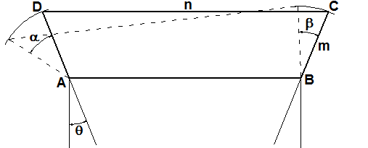
3. HÌNH THANG LÁI

Hình 2. Sơ đồ hình thang lái nằm phía trước trục trước
3. HÌNH THANG LÁI Lập biểu thức theo Hình Thang Lái "Charles Jeantand" Để có thể đáp ứng gần đúng cho biểu thức (1), vào năm 1878, Charles Jeantand đã đưa ra một liên kết hình thang lái để bánh xe bên trong xoay quanh trục quay đứng (King Pin) của nó nhiều hơn so với bánh xe bên ngoài như hình 2
Trong đó:
AB = W - khoảng cách hai đường tâm trục quay đứng, (m); AD = BC = m - chiều dài đòn xiên hình thang lái ABMN, (m); CD = n - chiều dài đòn ngang hình thang lái ABMN (m); AN = BM = L - chiều dài cơ sở hay khoảng cách hai trục, (m);
θ - góc tạo bởi đường tâm đòn xiên hình thang lái - khi các bánh xe dẫn hướng ở ở hướng thẳng - với chiều dọc xe, (Radians); α - góc tạo bởi tức thời giữa đường tâm trục sau với bán kính quay vòng của bánh xe dẫn hướng phía trước, bên trong,(Radians); β - góc tương ứng α của bánh xe dẫn hướng phía trước, bên ngoài, (Radians).
Từ hình 2, lập được biểu thức như sau:  =  + arctan[mcos(+)/(W-msin(+))] - - arcsin[(m - Wsin(q+a) - 2m(sinq)^2+2Wsinq)/ /((mcos(q+a))^2 +(W-msin(q+a))^2)^0.5] [2]
3. THIẾT KẾ HÌNH THANG LÁI
3.1. Kinh nghiệm thiết kế Hình Thang Lái"Charles Jeantand"
a. Các thông số cần thiết kế
Các thông số cần thiết được thể hiện trên hình 3, đó là: AB = W - khoảng cách hai đường tâm trụ đứng (KINGPIN), (m); AN = BM = L - chiều dài cơ sở xe (khoảng cách đường tâm hai trục bánh xe), (m);
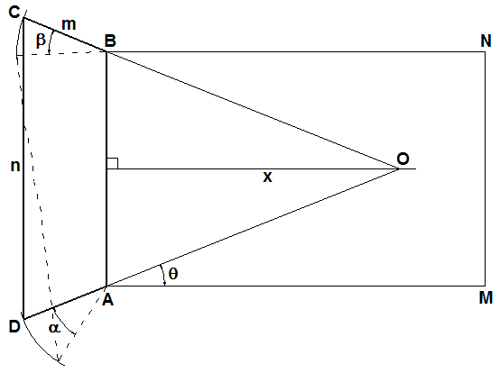

Hình 3. Sơ đồ giao điểm đòn bên hình thang lái nằm phía trước trục trước
AD = BC = m - chiều dài đòn bên (cạnh xiên) hình thang lái, (m); CD = n - chiều dài đòn ngang (cạnh đáy) hình thang lái, (m); θ - góc tạo bởi phương dọc xe với đòn bên, (độ), hoặc x x - khoảng cách đường tâm trục trước đến giao điểm hai đòn bên hình thang lái, khi hai bánh xe dẫn hướng ở hướng thẳng.
b. Kinh nghiệm Thường thường: L/W = (1.5 ÷ 2.5) m = (0.14 ÷ 0.16).W = t.W θ < 35 độ, hoặc x = ® Sinθ = (n - W)/2m
c. Thông số đã có
L = |  |  |  |  |  | 1360 | mm
W = |  |  |  |  |  | 694 | mm
® L/W = |  |  |  |  |  | 1.9596541787
d. Thông số chọn có hiệu chỉnh
Chọn x: vừa chọn và vừa hiệu chỉnh x, sao cho phù hợp
x = |  |  |  |  |  | 0.74
® q = ArcTanθ = ArcTan(W/2xL)
Tính theo Radians: θ = ATAN(W/2*x*L), θ = |  |  |  |  |  | 0.33202884492 | Radians
Tính theo Degrees: θ = DEGREES(ATAN(W/2*x*L)),θ = |  |  |  |  |  | 19.023851491 | Degrees
Tính m, n: từ việc chọn t
Chọn t = |  |  |  |  |  | 0.16
Tính m = t*W; m = |  |  |  |  |  | 111.04 | mm
Tính n = W+2*m*sinθ; n = |  |  |  |  |  | 766.38958175 | mm
3.2. Dựng đường cong lý thuyết
a. Lập bảng mối quan hệ giữa α, β=f(α)
a.1. Lý thuyết
Theo lý thuyết: blt = f(α) = ARCCOT(Cota + W/L) Như vậy, ứng với mỗi α sẽ có một β = f(α) tương ứng Để dễ có một giá trị thực trong tính toán bên dưới, cho α một giá trị thực,
α = |  |  |  |  |  | 1 | độ
Thuộc Ô = |  |  |  |  |  | A106
- Tính theo Radians, βlt = |  |  |  |  |  | 0.017299235627 | Radians
- Tính theo Degrees, βlt = |  |  |  |  |  | 0.99117319023 | Degrees
a.2. Thực tế
tt =  + arctan[mcos(+)/(W-msin(+))] - - arcsin[(m - Wsin(q+a) - 2m(sinq)^2+2Wsinq)/ /((mcos(q+a))^2 +(W-msin(q+a))^2)^0.5]
btt= q + arctan(A1/A2) - arcsin(A3/A4)
Để dễ nhìn, nên đặt: A1 = mcos(q+a) A2 = W-msin(q+a) A3 = m - Wsin(q+a) - 2m(sinq)^2+2Wsinq; A4 = [(mcos(q+a))^2 +(W-msin(q+a))^2]^0.5]
Thì: A1/A2 = mcos(+)/(W-msin(+))] A3/A4 = (m - Wsin(q+a) - 2m(sinq)^2+2Wsinq)/ /((mcos(q+a))^2 +(W-msin(q+a))^2)^0.5
Biểu thức trên viết lại:
btt = q + arctan(A1/A2) - arcsin(A3/A4)
Trong đó:
θ = |  |  |  |  |  | 19.023851491 | Degrees
ArcTan(A1/A2) = arctan[mcos(+)/(W-msin(+))] ArcSin(A3/A4) = arcsin[(m - Wsin(q+a) - 2m(sinq)^2+2Wsinq)/ /((mcos(q+a))^2 +(W-msin(q+a))^2)^0.5]
Với:
A1 = m*cos(θ+α), A1 = |  |  |  |  |  | 104.32764986
A2 = W-m*sin(q+a), A2 = |  |  |  |  |  | 655.97864974
A3 = m - W*sin(q+a) - 2m*(sinq)^2+2*W*sinq, A3 = |  |  |  |  |  | 302.24521327
A4 = [(mcos(q+a))^2 +(W-msin(q+a))^2]^0.5], A4 = |  |  |  |  |  | 664.22304043
Suy ra, A1/A2 = |  |  |  |  |  | 0.15904122779
A3/A4 = |  |  |  |  |  | 0.45503572575
ArcTan(A1/A2) =
- Tính theo Radians, ArcTan(A1/A2) = |  |  |  |  |  | 0.15772028231 | Radians
- Tính theo Degrees, ArcTan(A1/A2) = |  |  |  |  |  | 9.0367065198 | Degrees
ArcSin(A3/A4) =
- Tính theo Radians, ArcSin(A3/A4) = |  |  |  |  |  | 0.47241233368 | Radians
- Tính theo Degrees, ArcSin(A3/A4) = |  |  |  |  |  | 27.06723291 | Degrees
Biểu thức thực tế, có thể viết lại:
btt = q + arctan(A1/A2) - arcsin(A3/A4), btt = |  |  |  |  |  | 0.017336793548 | Radians
btt = |  |  |  |  |  | 0.99 | Degrees
Tính độ lệch giữa btt, blt theo phần trăm (%)
Được tính theo biểu thức sau: ((btt - blt)/blt)% = |  |  |  |  |  | 0.22 | %
a.3. Bảng giá trị: blt, btt khi thay đổi α
α | blt |  | btt |  | btt - blt | %
Degrees | Radians | Degrees | Radians | Degrees | Degrees
1 | 0.017299235627 | 0.99117319023 | 0.017336793548 | 0.99332510059 | 0.0021519103611 | 0.22
2 | 0.034295928272 | 1.9650119445 | 0.034443441418 | 1.9734638252 | 0.0084518807066 | 0.43
3 | 0.050998465184 | 2.9219968167 | 0.051323799876 | 2.9406371215 | 0.018640304808 | 0.64
4 | 0.067415250389 | 3.8626093221 | 0.067981197206 | 3.8950356862 | 0.032426364093 | 0.84
5 | 0.083554676978 | 4.7873303494 | 0.084418472887 | 4.8368222093 | 0.049491859939 | 1.03
6 | 0.099425102833 | 5.69663877 | 0.1006380121 | 5.7661333521 | 0.069494582164 | 1.22
7 | 0.11503482952 | 6.5910102283 | 0.11664177624 | 6.6830814936 | 0.092071265244 | 1.40
8 | 0.13039208408 | 7.4709160996 | 0.13243132988 | 7.5877562774 | 0.11684017788 | 1.56
9 | 0.1455050035 | 8.3368225985 | 0.14800786475 | 8.480225985 | 0.14340338649 | 1.72
10 | 0.16038162158 | 9.1891900277 | 0.16337222106 | 9.3605387566 | 0.17134872889 | 1.86
11 | 0.17502985797 | 10.02847215 | 0.17852490651 | 10.228723681 | 0.20025153042 | 2.00
12 | 0.18945750924 | 10.855115677 | 0.19346611325 | 11.084791768 | 0.22967609158 | 2.12
13 | 0.20367224167 | 11.669559851 | 0.20819573319 | 11.928736825 | 0.25917697318 | 2.22
14 | 0.21768158562 | 12.472236134 | 0.22271337164 | 12.760536236 | 0.28830010241 | 2.31
15 | 0.23149293141 | 13.263567957 | 0.2370183597 | 13.580151678 | 0.31658372089 | 2.39
16 | 0.24511352634 | 14.043970561 | 0.25110976544 | 14.387529754 | 0.34355919362 | 2.45
17 | 0.25855047289 | 14.813850888 | 0.26498640411 | 15.182602584 | 0.36875169616 | 2.49
18 | 0.27181072793 | 15.573607537 | 0.27864684743 | 15.965288332 | 0.39168079537 | 2.52
19 | 0.28490110273 | 16.323630765 | 0.29208943216 | 16.735491703 | 0.41186093797 | 2.52
20 | 0.29782826378 | 17.064302534 | 0.30531226806 | 17.493104394 | 0.42880185951 | 2.51
21 | 0.31059873423 | 17.795996593 | 0.3183132453 | 18.238005519 | 0.44200892555 | 2.48
22 | 0.32321889596 | 18.519078597 | 0.33109004143 | 18.970062013 | 0.45098341557 | 2.44
23 | 0.33569499206 | 19.233906249 | 0.34364012804 | 19.689129008 | 0.4552227593 | 2.37
24 | 0.34803312983 | 19.94082947 | 0.35596077717 | 20.395050204 | 0.45422073449 | 2.28
25 | 0.36023928403 | 20.64019059 | 0.36804906754 | 21.087658224 | 0.44746763415 | 2.17
26 | 0.37231930056 | 21.332324554 | 0.37990189067 | 21.766774965 | 0.43445041101 | 2.04
27 | 0.38427890031 | 22.017559143 | 0.39151595702 | 22.432211949 | 0.41465280599 | 1.88
28 | 0.3961236832 | 22.696215212 | 0.40288780214 | 23.08377068 | 0.38755546736 | 1.71
29 | 0.40785913251 | 23.368606929 | 0.41401379293 | 23.721242995 | 0.35263606657 | 1.51
30 | 0.41949061926 | 24.035042029 | 0.42489013418 | 24.344411445 | 0.30936941632 | 1.29
31 | 0.43102340669 | 24.695822074 | 0.43551287517 | 24.953049671 | 0.25722759628 | 1.04
32 | 0.44246265491 | 25.351242718 | 0.44587791678 | 25.54692281 | 0.19568009129 | 0.77
33 | 0.45381342555 | 26.00159397 | 0.45598101883 | 26.125787917 | 0.1241939467 | 0.48
34 | 0.46508068648 | 26.647160468 | 0.46581780788 | 26.689394413 | 0.04223394512 | 0.16
35 | 0.47626931654 | 27.288221749 | 0.4753837855 | 27.237484558 | -0.050737191424 | -0.19
36 | 0.48738411036 | 27.925052525 | 0.48467433712 | 27.769793955 | -0.15525857013 | -0.56
37 | 0.49842978307 | 28.557922953 | 0.49368474136 | 28.28605209 | -0.27187086363 | -0.95
38 | 0.50941097513 | 29.187098913 | 0.50241018006 | 28.785982902 | -0.40111601052 | -1.37
39 | 0.52033225708 | 29.812842275 | 0.51084574896 | 29.269305398 | -0.54353687761 | -1.82
40 | 0.5311981343 | 30.43541118 | 0.51898646902 | 29.735734299 | -0.69967688139 | -2.30
41 | 0.54201305171 | 31.055060304 | 0.52682729852 | 30.184980737 | -0.87007956687 | -2.80
42 | 0.55278139857 | 31.672041131 | 0.53436314593 | 30.616752989 | -1.0552881421 | -3.33
43 | 0.56350751308 | 32.286602223 | 0.54158888351 | 31.030757256 | -1.2558449671 | -3.89
44 | 0.57419568711 | 32.898989486 | 0.54849936167 | 31.426698489 | -1.4722909973 | -4.48
45 | 0.58485017085 | 33.509446437 | 0.55508942417 | 31.804281257 | -1.70516518 | -5.09

3.3. Dựng đường cong

